Dashboard guide de lANSSI
Répartition des niveaux de maturité
Taux d’atteinte du niveau de maturité maximal par chapitre
 | Score actuel | Score maximum

Maturité SSI par chapitres

Dashboard Dora
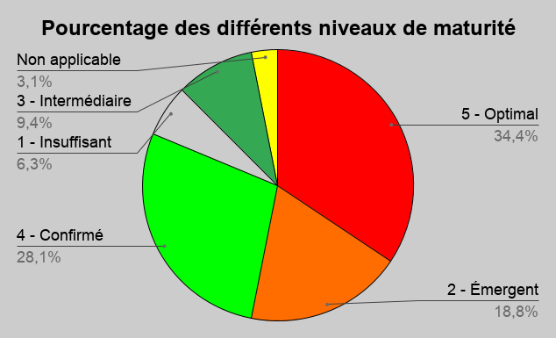
Répartition des niveaux de maturité
 |  | Niveau de maturité | Nombre
 |  | Insuffisant | 2
 |  | Émergent | 6
 |  | Intermédiaire | 3
 |  | Confirmé | 9
 |  | Optimal | 11
 |  | Non Applicable | 1

Nombre d'exigences par Domaine
Domaine | Nombre d'exigences
I. GESTION DES RISQUES TIC | 13
II. GESTION, CLASSIFICATION ET SIGNALEMENT DES INCIDENTS LIÉS AUX TIC | 5
III. TESTS DE RÉSILIENCE OPÉRATIONNELLE NUMÉRIQUE | 3
IV. GESTION DES RISQUES LIÉS AUX PRESTATAIRES TIERS DE SERVICES TIC | 6
V. PARTAGE D'INFORMATIONS | 1
VI. APPRENTISSAGE ET EVOLUTION | 4

 |  |  |  | Domaine | Fonction sécurité | Nombre | Total
 |  |  |  | I. GESTION DES RISQUES TIC | Détecter | 1 | 13
 |  |  |  |  | Gouverner | 5
 |  |  |  |  | Gouverner / Évaluer | 1
 |  |  |  |  | Identifier | 1
 |  |  |  |  | Protéger | 2
 |  |  |  |  | Récupérer | 1
 |  |  |  |  | Répondre / Récupérer | 2
 |  |  |  | II. GESTION, CLASSIFICATION ET SIGNALEMENT DES INCIDENTS LIÉS AUX TIC | Identifier / Répondre | 1 | 5
 |  |  |  |  | Notifier | 1
 |  |  |  |  | Récupérer | 1
 |  |  |  |  | Répondre | 1
 |  |  |  |  | Évaluer | 1
 |  |  |  | III. TESTS DE RÉSILIENCE OPÉRATIONNELLE NUMÉRIQUE | Améliorer | 1 | 3
 |  |  |  |  | Évaluer | 2
 |  |  |  | IV. GESTION DES RISQUES LIÉS AUX PRESTATAIRES TIERS DE SERVICES TIC | Contrôler | 1 | 6
 |  |  |  |  | Gouverner | 1
 |  |  |  |  | Gouverner / Évaluer | 1
 |  |  |  |  | Identifier | 1
 |  |  |  |  | Récupérer | 1
 |  |  |  |  | Évaluer | 1
 |  |  |  | V. PARTAGE D'INFORMATIONS | Protéger / Répondre | 1 | 1
 |  |  |  | VI. APPRENTISSAGE ET EVOLUTION | Améliorer | 2 | 4
 |  |  |  |  | Améliorer / Détecter | 1
 |  |  |  |  | Sensibiliser | 1
 |  |  |  | Total Général |  | 32

Dashboard NIS2
Pourcentage des différents niveaux de maturité
Répartition des niveaux de maturité
Niveau | Nombre
Insuffisant | 1
Émergent | 0
Intermédiaire | 6
Confirmé | 7
Optimal | 26
Non applicable | 3

Domaine | 1 - Insuffisant | 2 - Émergent | 3 - Intermédiaire | 4 - Confirmé | 5 - Optimal | Non applicable | Total général
Gouvernance | 0 | 0 | 2 | 0 | 2 | 0 | 4
Gestion des risques | 0 | 0 | 1 | 1 | 2 | 1 | 5
Contrôle d’accès / IAM | 0 | 0 | 0 | 1 | 3 | 0 | 4
Incidents & notification | 0 | 0 | 1 | 0 | 3 | 0 | 4
Continuité / Résilience | 0 | 0 | 0 | 1 | 3 | 0 | 4
Fournisseurs / Supply Chain | 0 | 0 | 1 | 0 | 3 | 0 | 4
Protection des données & Cryptographie | 0 | 0 | 0 | 1 | 2 | 0 | 3
Sensibilisation & Surveillance | 0 | 0 | 0 | 2 | 1 | 2 | 5
Sécurité des réseaux et systèmes | 0 | 0 | 0 | 0 | 3 | 0 | 3
Développement sécurisé et gestion des configurations | 1 | 0 | 1 | 1 | 0 | 0 | 3
Résilience avancée et amélioration continue | 0 | 0 | 0 | 0 | 4 | 0 | 4
Total général | 1 | 0 | 6 | 7 | 26 | 3 | 43

Dashboard CIS Controls
Pourcentage des différents niveaux de maturité
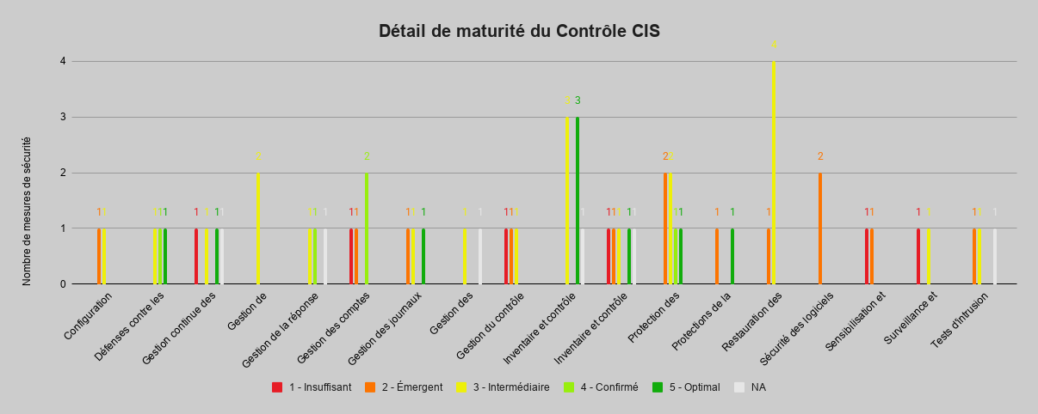
A (Statut) | B
Insuffisant | 6
Émergent | 13
Intermédiaire | 21
Confirmé | 5
Optimal | 9
Non applicable | 6

A (ID Contrôle) | B (Score Moyen)
1 | 2.75
2 | 4
3 | 3.166666667
Niveau de Maturité par Contrôle CIS
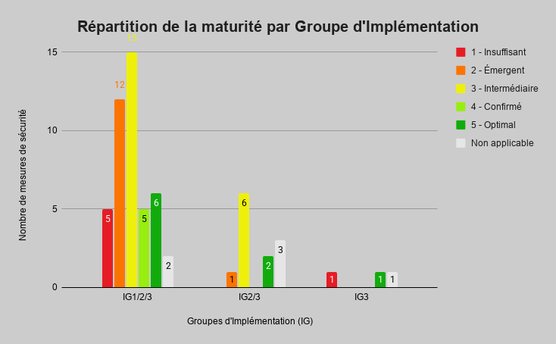
4 | 2.5
5 | 2.75
6 | 2
7 | 3
8 | 3.333333333
9 | 3.5
10 | 4
11 | 2.8
12 | 3
13 | 2
14 | 1.5
15 | 3
16 | 2
17 | 3.5
18 | 2.5

